Sheet1
 |  | Мебельная фабрика ИП Спиряков А.А. www.мебельизмурома.рф mebelmurom@mail.ru 8 800 101-53-43
 |  | ПРАЙС - ЛИСТ НА ПРОДУКЦИЮ от 04.03.2021г САЙТ
 |  | К Р О В А Т И
 |  |  | Наименование |  |  | Размер, см
 |  | Тахта без ящиков |  | 90 х 200 | 120 х 200 | 140 х200 | 160 х 200 | 180 х 200 | 200 х 200 | Кровать + к сумме без ящиков
1 |  | Афина |  | 9800 | 10220 | 11060 | 11480 | 12320 | 13020 | 1000+
2 |  | Вирджиния |  | 11200 | 11480 | 11900 | 12180 | 12600 | 13300 | 1000+
3 |  | Волна |  | 10080 | 10640 | 11200 | 11480 | 13720 | 14980 | 1000+
4 |  | Дачная |  | 7420 | 7700 | 7980 | 8260 | 8820 | 9380 | 1000+
5 |  | Джулия |  | 9800 | 10220 | 11060 | 11480 | 12320 | 13020 | 1000+
6 | 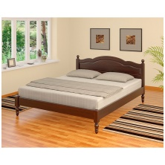 | Мария |  | 8820 | 9240 | 9800 | 10220 | 10780 | 11480 | 1000+
7 |  | Венера с элементами ковки |  | 14700 | 15540 | 16240 | 16940 | 18060 | 18340 | 2500+
8 |  | Муза |  | 10220 | 10780 | 11480 | 12180 | 13020 | 15120 | 1000+
9 |  | Точеная |  | 8680 | 9240 | 9660 | 10080 | 10640 | 11200 | 1000+
10 |  | Классик |  | 10220 | 10780 | 11480 | 12040 | 12740 | 13440 | 1000+
 |  | Ретро |  | 8680 | 9240 | 9660 | 10080 | 10640 | 11200 | 1000+
11 |  | Надежда с мягкой вставкой |  | 13720 | 14420 | 14980 | 16380 | 17500 | 18340 | 1000+
 |  | Верди |  | 16030 | 18900 | 22120 | 25200 | 28308 | 31500 | 1000+
13 |  | Селена прямая |  | 10220 | 10920 | 11620 | 12460 | 13300 | 14980 | 1000+
14 |  | Бали |  | 9800 | 10220 | 10640 | 11060 | 12880 | 13860 | 1000+
15 |  | Бали Люкс |  | 10220 | 10640 | 11060 | 11620 | 12880 | 14420 | 1000+
16 |  | Лира |  | 10500 | 11200 | 11760 | 12180 | 13440 | 14140 | 1000+
17 |  | Лира люкс |  | 9100 | 9800 | 10500 | 10920 | 12040 | 12530 | 1000+
18 | 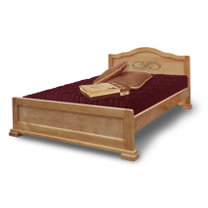 | Модерн |  | 10500 | 11060 | 11760 | 12460 | 13300 | 15400 | 1000+
19 | 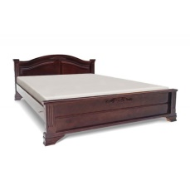 | Юнона |  | 12880 | 13440 | 13860 | 14420 | 14980 | 15680 | 1000+
20 |  | Андрей |  | 7420 | 7700 | 7980 | 8260 | 8820 | 9380 | 1000+
 |  | София |  | 9660 | 9940 | 10080 | 10360 | 10640 | 10920 | 1000+
 |  | Детские 1 ярус |  | 60 х 140 | 70 х 160 | 80 х 160 | 80 х 190 | 90 х 190
1 |  | Бабочка |  | 11900 | 12180 | 12320 | 12600 | 12740
2 |  | Бабочка 2 |  | 11900 | 12180 | 12320 | 12600 | 12740
3 |  | Звездочка |  | 11900 | 12180 | 12320 | 12600 | 12740
4 |  | Домик |  | 13300 | 13580 | 13720 | 14000 | 14140
5 | 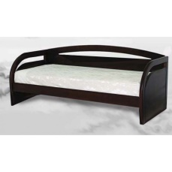 | Любава |  | 15260 | 15540 | 15680 | 15960 | 16100
6 |  | Меркурий |  | 11900 | 12180 | 12320 | 12600 | 12740
7 |  | Ночка |  | 11900 | 12180 | 12320 | 12600 | 12740
8 |  | Паровозик |  | 11900 | 12180 | 12320 | 12600 | 12740
9 |  | Алиса |  | 9660 | 9940 | 10080 | 10360 | 10500
10 |  | Мишка |  | 13860 | 14140 | 14420 | 14700 | 14840
 |  | Марли |  | 9240 | 9520 | 9660 | 9940 | 10080
 | 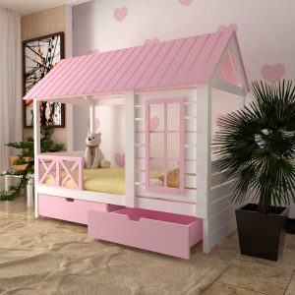 | Барби |  | 22960 | 23100 | 23240 | 23380 | 23520
 |  | Барби 2 |  | 22960 | 23100 | 23240 | 23380 | 23520
 |  | Барби двуспальная |  | 31360 | 31640 | 31780 | 32060 | 32200
 | 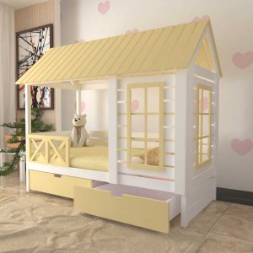 | Барби с окном |  | 22960 | 23100 | 23240 | 23380 | 23520
 | 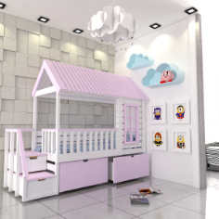 | Джоли |  | 31360 | 31640 | 31780 | 32060 | 32200
 |  | Домик 2 |  | 13300 | 13580 | 13720 | 14000 | 14140
 |  | Малыш с комодом |  | 23380 | 23660 | 23940 | 24220 | 24500
 |  | Соня |  | 10080 | 10360 | 10500 | 10780 | 10920
 | 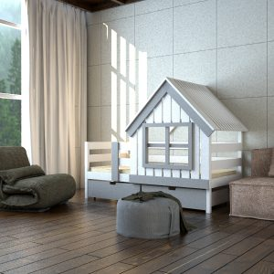 | Теремок |  | 14280 | 14560 | 14700 | 14980 | 15120
 |  | Финский домик |  | 31360 | 31640 | 31780 | 32060 | 32200
 | 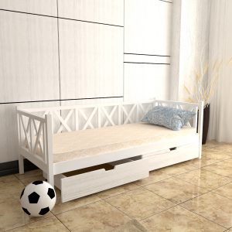 | Шале 1 |  | 10080 | 10360 | 10500 | 10780 | 10920
 |  | Матильда |  | 10640 | 10920 | 11060 | 11340 | 11480
 |  | Дарина |  | 9240 | 9520 | 9660 | 9940 | 10080
 |  | Детские 2 яруса |  | 60 х 140 | 70 х 160 | 80 х 160 | 80 х 190 | 90 х 190
 | 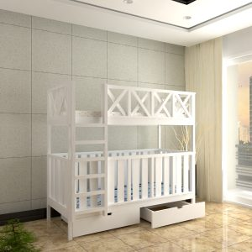 | Малыш |  | 18760 | 18900 | 19040 | 19180 | 19320
1 |  | Бабочка 2 яруса |  | 23660 | 23940 | 24080 | 24360 | 24500
2 |  | Зебра 2 яруса |  | 39760 | 40040 | 40180 | 40460 | 40600
3 |  | Классика 2 яруса |  | 13020 | 13300 | 13440 | 13720 | 13860
4 |  | Чердак 2 яруса |  | 12040 | 12320 | 12460 | 12740 | 12880
5 |  | Паровозик 2 яруса |  | 23660 | 23940 | 24080 | 24360 | 24500
6 |  | Ночка 2 яруса |  | 23660 | 23940 | 24080 | 24360 | 24500
 | 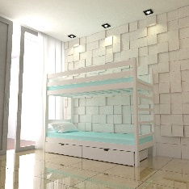 | Бригантин 2 яруса |  | 13020 | 13160 | 13300 | 13580 | 13860
 |  | Бриг 2 Чердак |  | 10920 | 11060 | 11200 | 11340 | 11480
 |  | Бриг 2 яруса |  | 13020 | 13160 | 13300 | 13580 | 13860
 |  | Детские 2 яруса |  | 60 х 140 | 70 х 160 | 80 х 160 | 80 х 190 | 90 х 190
 |  | Бриг с навесом 2 яруса |  | 15960 | 16240 | 16380 | 16660 | 16800
 |  | Бриг-чердак стеллаж |  | 16520 | 16800 | 16940 | 17220 | 17360
 |  | Кровать детская Скаут-2 |  | 15680 | 15820 | 15960 | 16100 | 16240
 | 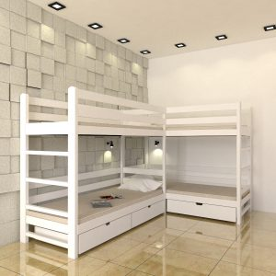 | Бригантина 2 угловая |  | 26880 | 27160 | 27300 | 27580 | 27720
 |  | Бригантина-чердак |  | 10920 | 11060 | 11200 | 11340 | 11480
 |  | Барби чердак |  | 20160 | 20440 | 20580 | 20860 | 21000
 |  | Бригантина трехъярусная |  | 17220 | 17500 | 17640 | 17920 | 18060
 | 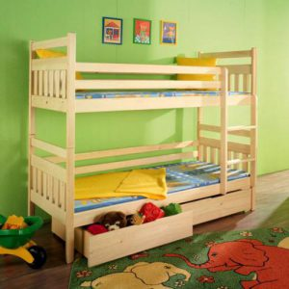 | Скандик двухъярусная |  | 14420 | 14700 | 14840 | 15120 | 15260
 | 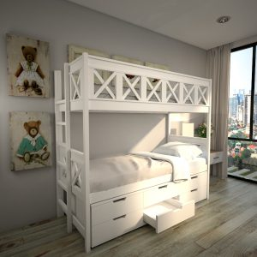 | Шале+комод двухъярусная |  | 17400+11200 | 17500+11400 | 17600+11600 | 17800+11800 | 17900+11900
 | 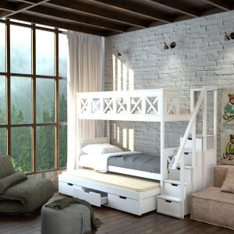 | Шале+лестница комод |  | 19700+14000 | 14100+14000 | 14100+14000 | 14200+14000 | 14300+14000
 |  | Шале трехъярусная |  | 19740 | 19740 | 19880 | 19880 | 20020
 |  | Шале трехъярусная 2 |  | 19740 | 19740 | 19880 | 19880 | 20020
 |  | Шале трхъярусная 3 |  | 19740 | 19740 | 19880 | 19880 | 20020
7 |  | ТРАПЕЦИЯ 90х190, 120х190 |  | 18060 | 18200 | 18340 | 18480 | 18620
 | 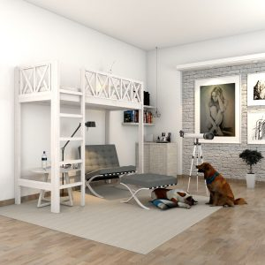 | Шале-чердак |  | 15120 | 15260 | 15400 | 15540 | 15680
 |  | Шале двухярусная |  | 17360 | 17500 | 17640 | 17780 | 17920
 |  | Мира чердак |  | 19320 | 19460 | 19600 | 19740 | 19880

 |  | Ортопедическое основание/размер,см |  | 90/200 | 120/200 | 140/200 | 160/200 | 180/200 | 200/200
 |  |  |  | 4300 | 4850 | 4950 | 5100 | 5300 | 5600
 |  | ЛАМЕЛИ |  | 1500 | 2000 | 2500 | 2500 | 2500 | 2500
 |  | Подъемный механизм / размер, см |  | 90/200 | 120/200 | 140/200 | 160/200 | 180/200 | 200/200
 |  |  |  | 10100 | 10700 | 10900 | 11200 | 12200 | 13400
 |  | Переклад |  | 750 | 890 | 890 | 1000 | 1150 | 1150
 |  | Резьба одной спинки кровати |  |  | 2000 | Царги 2 шт 190, 200 |  |  |  | 1100
 |  | Увеличение высоты кровати 10см |  |  | 300 | Резьба одной спинки кровати |  |  |  | 1300
 |  | Кованная вставка |  |  | 2500 | Увеличение длины царг 10см |  |  |  | 400
 |  | Дополнительный средник |  |  | 400 | Тонировка кровати |  |  |  | 300
 |  | Упаковка кровати 140 |  |  | 550 | Тонировка 2-ярусной кровати |  |  |  | 600
 |  | Упаковка кровати менее 140 |  |  | 500 | Фигурный борт |  |  |  | 1100
 |  | Упаковка кровати более 140 |  |  | 550 | Комплект ламелей отдельно от кровати |  |  |  | 1500
 |  | 1 большой ящик под кровать на роликах на 1 стнорону г-600 |  |  | 2100 | Мягкая вставка на 1 спинку |  |  |  | 4000
 |  | 2 ящика под кровать на роликах на 1 стнорону г-600 |  |  | 2200 | Цвета: Эмаль белая, Слоновая кость, Беленый дуб, Патина +20%
 |  | 2 ящика на направляющих под кровать |  |  | 3500 | Изделие из березы +50% к стоимости
 |  |  |  | 60/140 | 70/160 | 80/160 | 80/190 | 90/190
 |  | ЛАМЕЛИ Для Детских кроватей |  | 1200 | 1200 | 1350 | 1500 | 1500

Корпусная мебель
 |  | Комоды, тумбочки |  | Ширина | Высота | Глубина | Цена
1 | 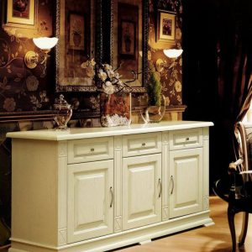 | Комод Верди 205 |  | 1500 | 1000 | 450 | 26740
2 |  | Комод Верди 215 |  | 900 | 1000 | 450 | 19320
3 |  | Комод Верди 220 |  | 1200 | 1000 | 450 | 20300
4 |  | Комод Верди 250 |  | 550 | 1000 | 350 | 9800
5 |  | Комод Виктория |  | 900 | 1000 | 450 | 11900
6 |  | Комод детский Жираф |  | 450 | 1200 | 450 | 10500
7 |  | Комод детский Мишка |  | 900 | 1000 | 450 | 12600
8 | 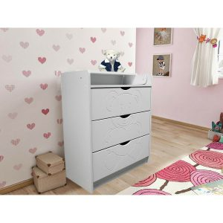 | Комод Мишка с пленальным столиком |  | 900 | 1000 | 450 | 11900
9 |  | Комод Муза 4 |  | 900 | 1000 | 450 | 11200
10 |  | Комод Николь |  | 1200 | 900 | 450 | 16380
11 |  | Комод с пеленальным столиком 4 ящика |  | 900 | 1000 | 450 | 11900
 |  | Комод Атланта |  | 900 | 1000 | 450 | 10920
 |  | Комод Филенка |  | 900 | 1000 | 450 | 10920
12 |  | Комод Сатори 5 |  | 900 | 1000 | 450 | 11200
13 |  | Комод Соната |  | 1500 | 1000 | 450 | 16800
14 |  | Комод стиль 3 |  | 800 | 800 | 450 | 10500
15 |  | Комод стиль 4 |  | 900 | 1000 | 450 | 11200
16 |  | Комод стиль 5 |  | 900 | 1000 | 450 | 11200
17 |  | Комод Филенка 3 |  | 800 | 800 | 450 | 10500
18 |  | Прихожая Верди 730 |  | 1150 | 2300 | 500 | 24290
19 |  | Тумбочка Верди 310 |  | 500 | 600 | 350 | 6720
20 |  | Тумбочка Верди 320 |  | 500 | 600 | 350 | 6720
21 |  | Тумбока Верди 330Ниша+Дверка |  | 500 | 600 | 350 | 6720
22 |  | Тумбочка Верди 335 |  | 800 | 600 | 400 | 9380
23 |  | Тумбочка Верди 375 |  | 1500 | 600 | 450 | 15400
 |  | Комод Верди 205 |  | 1500 | 1000 | 450 | 23100
 |  | Комод Верди 215 |  | 1200 | 1000 | 450 | 17220
 |  | Комод Верди 220 |  | 1500 | 1000 | 450 | 17220
 |  | Комод Верди 250 |  | 550 | 1050 | 350 | 14420
 |  | Шкафы |  | Ширина | Высота | Глубина | Цена
24 |  | Шкаф Бали Штанга+Полка |  | 900 | 2100 | 600 | 25200
25 |  | Шкаф Верди 105 |  | 2000 | 2100 | 600 | 63000
26 |  | Шкаф Верди 110 |  | 1500 | 2100 | 600 | 50540
27 |  | Шкаф Верди 115 |  | 1500 | 2100 | 600 | 50540
28 |  | Шкаф Верди 120 |  | 1000 | 2100 | 600 | 39200
 |  | Шкаф Верди 140 стекло |  | 600 | 2000 | 400 | 21420
 |  | Шкаф Верди 145 |  | 1000 | 2000 | 400 | 18620
 |  | Шкаф Верди 170 |  | 1000 | 2000 | 400 | 33320
29 |  | Шкаф Верди 121 |  | 1000 | 2100 | 600 | 39200
30 |  | Сервант Верди 180 стекло 3 стороны |  | 600 | 2000 | 400 | 22120
31 |  | Шкаф Верди 130 |  | 1000 | 2100 | 450 | 36400
32 |  | Шкаф Вирджиния 3 |  | 1500 | 2200 | 600 | 44660
33 |  | Шкаф детский Бабочка 2 Штанга |  | 900 | 1800 | 600 | 23310
34 |  | Детский шкаф Атлант Штанга |  | 900 | 1800 | 600 | 23310
35 |  | Шкаф детский Бабочка Штанга |  | 900 | 1800 | 600 | 23310
36 |  | Шкаф детский Звездочка Штанга |  | 900 | 1800 | 600 | 23310
37 |  | Шкаф детский Классика Штанга |  | 900 | 1800 | 600 | 23310
38 | 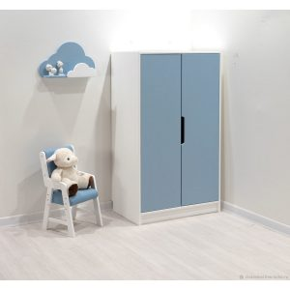 | Шкаф детский Классика 2 Штанга |  | 900 | 1800 | 600 | 23310
39 |  | Шкаф детский Марли Штанга |  | 900 | 1800 | 600 | 23310
40 |  | Шкаф детский Ночка Штанга |  | 900 | 1800 | 600 | 23310
41 | 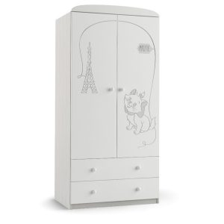 | Шкаф детский Орхидея Штанга |  | 900 | 1800 | 600 | 23310
42 |  | Шкаф детский Софи Штанга |  | 900 | 1800 | 600 | 23310
43 | 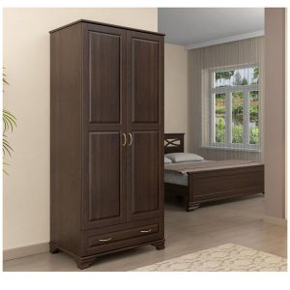 | Шкаф Классика |  | 1000 | 2200 | 600 | 28000
44 | 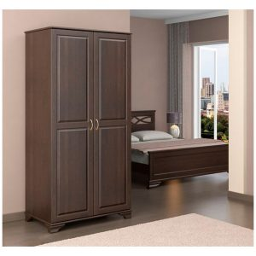 | шкаф классика 13 |  | 1000 | 2200 | 600 | 25200
45 | 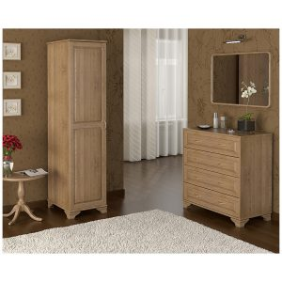 | Шкаф Классика 4 |  | 450 | 1900 | 600 | 16590
46 |  | шкаф Классика 7 |  | 1500 | 2200 | 600 | 43260
 |  | Столы |  | Ширина | Высота | Глубина | Цена
 |  | Стол Верди 510 |  | 1500 | 750 | 550 | 37380
 |  | Стол Верди 530 |  | 1350 | 750 | 550 | 21140
 |  | Стол Верди 550 |  | 1300 | 750 | 550 | 15820
47 |  | Стол обеденный 570 |  | 1200 | 750 | 800 | 12880

